Sheet1
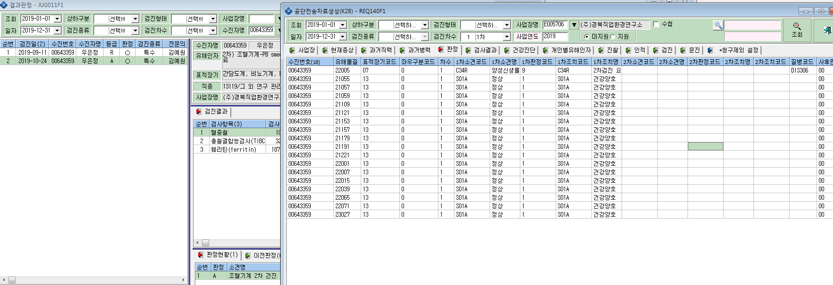
1. 2차 검진결과 공단 자료 생성이 안됩니다.

2. 2차 검사항목중 위새니경 검사가 공단자료 생성이 되지 않네요.

3. 박재희(00617965) : 1차결과는 공단자료 생성안됨 / 사재금(01103574) : 2차 결과 공단자료 생성안됨
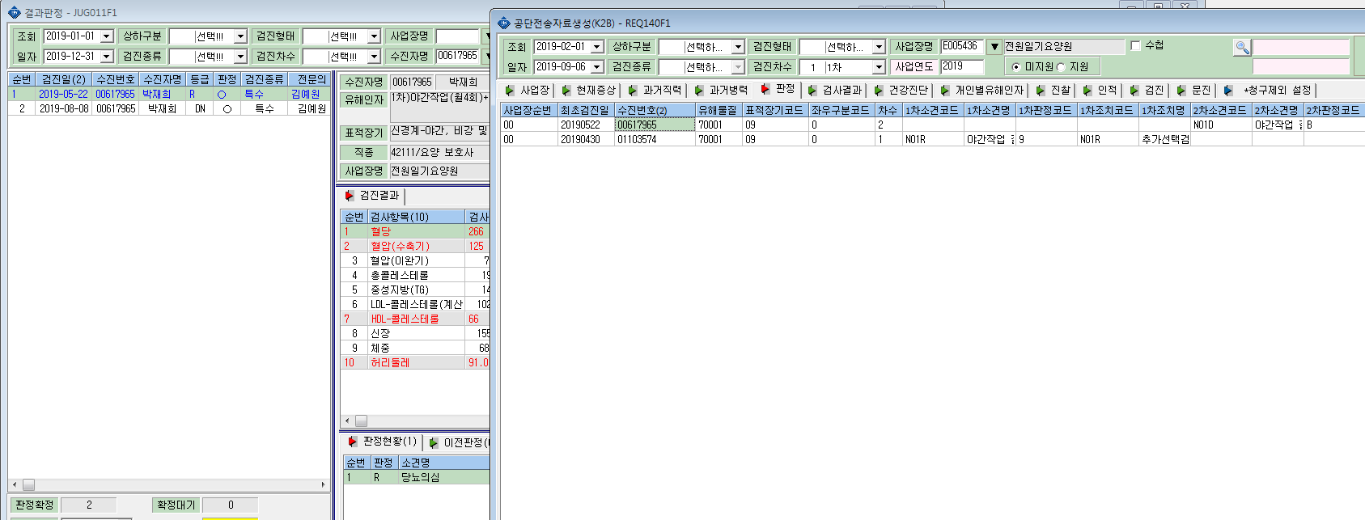

3. 2차 결과 공단자료 생성안됩니다.

